11
Сумма по полю Сума на рахунку | Названия столбцов
Названия строк | Депозит | На пред'явника | Поточний | Терміновий | Общий итог
Гречани |  | 50000 | 3645 | 356 | 54001
Дубово |  | 5400 | 5698 |  | 11098
Озерна | 1700 | 12000 | 856 |  | 14556
Раково | 12100 |  | 250 |  | 12350
Центральне | 2100 | 25000 | 500 | 53700 | 81300
Общий итог | 15900 | 92400 | 10949 | 54056 | 173305
Місяць | (Все)

Сумма по полю Сума на рахунку | Названия столбцов
Названия строк | Аваль | Ощадбанк | Приват | Общий итог
Існуючий | 71754 | 50000 | 19701 | 141455
Новий | 600 | 29550 | 1700 | 31850
Общий итог | 72354 | 79550 | 21401 | 173305

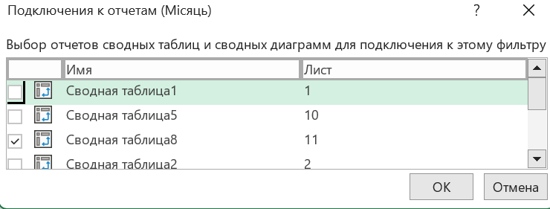
Не працює.

12
Город | Київ
Категория | (Все)

Сумма по полю Выручка | Названия столбцов
Названия строк | Січ | Лют | Бер | Общий итог |  |  | 1 | 2 | 3 | 4
Avensis | 6049856 | 4124160 |  | 10174016 |  | Модель | Січень | Лютий | Березень | Прогноз
Corolla | 4684128 | 455744 | 957856 | 6097728 | Cедан | Fiesta | 10877.888 | 3281.76 | 5279.39 | 881.18
Escape | 2961344 | 8129248 | 6302688 | 17393280 |  | Focus | 4391.392 | 9914.40 | 6455.62 | 8984.69
Explorer | 3940504 | 3625344 | 6108224 | 13674072 | Джип | Kuga | 7280.832 | 8896.06 | 3381.63 | 2620.31
Fiesta | 10877888 | 3281760 | 5279392 | 19439040 |  | Explorer | 3940.504 | 3625.34 | 6108.22 | 6725.74
Focus | 4391392 | 9914400 | 6455616 | 20761408
Fusion | 2409824 | 4007744 | 3930624 | 10348192 |  | Середнє | 6622.65 | 6429.39 | 5306.22 | 4802.98
i20 | 6943808 | 8083808 | 8275776 | 23303392 |  | Всього за 2017 | 26490.62 | 25717.57 | 21224.86 | 73433.05
i30 | 23178432 | 10052256 | 17770272 | 51000960 |  | Всього за 2016 | 25687.00 | 27123.00 | 20998.00 | 73808.00
iQ | 5156608 | 11420096 | 12643232 | 29219936 |  | Динаміка | 3.1% | -5.2% | 1.1% | -0.5%
Kuga | 7280832 | 8896064 | 3381632 | 19558528
Matrix | 2970304 | 1517280 | 9659712 | 14147296
Mazda CX-7 | 1448544 | 4981120 | 1809120 | 8238784
Mazda3 |  | 1831104 | 10342784 | 12173888
Mazda6 |  | 425088 |  | 425088
Mondeo | 842784 | 6796512 |  | 7639296
Ranger | 10603488 | 10551968 | 9643328 | 30798784
RAV4 | 4085024 | 848160 | 2741376 | 7674560
Santa Fe | 358112 | 4652352 | 1396096 | 6406560
Solaris | 8849472 | 15628448 | 5037696 | 29515616
Sonata | 10897536 | 10883360 | 9996960 | 31777856
Transit Connect | 4092736 | 6052160 | 7854784 | 17999680
Transit Van | 6195296 | 2220128 | 10462272 | 18877696
Общий итог | 128217912 | 138378304 | 140049440 | 406645656

